Горизонтальный сайдинг_забор
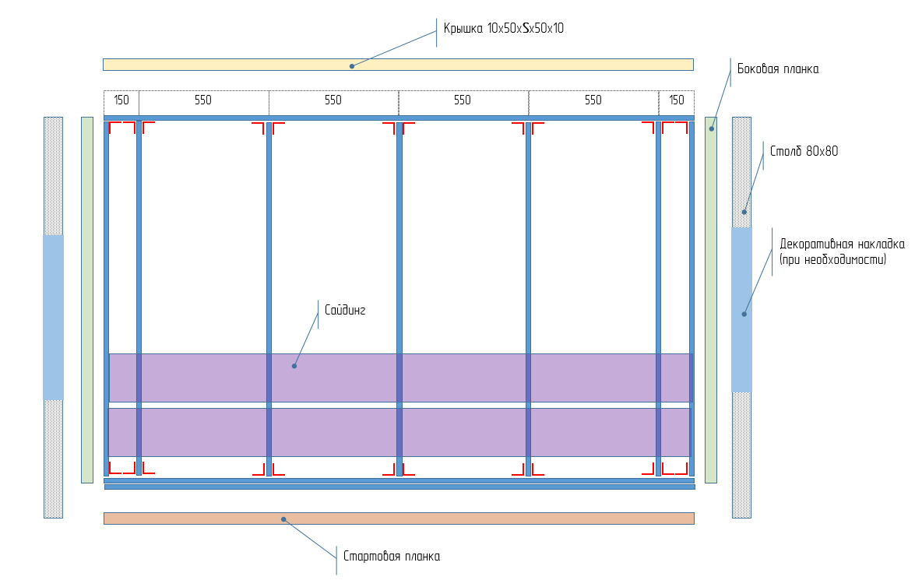
Корабельная_доска |  | Выбрать из списка
Количество секций | 0 | Ввести значение
Ширина секции (2,5 м max) | 2 | Выбрать из списка
Высота секции, м | 2.2 | Выбрать из списка

Подсистема | п.м | шт
Труба 40х20х1.0х2500 Zn (041628) | - | 0
Труба 40х20х1.0х2000 Zn (046273) | - | 0
Крепежный уголок 50х50х35х1,8 (335927) | - | 0
Саморез Daxmer Pro 1000 4,8х16 | - | 0
Столб 80х80х2,0х3000 RAL 7040 (068959) | - | 0
Декоративная накладка 80х80 | - | 0
Комплект крепежа для подсист. забора из сайдинга (675327) | - | 0
Заполнение
Стартовая планка | 2.00 | 0
Боковая планка (H) | 2.2 | 0
Крышка | 2.00 | 0
Панель сайдинга | 1.97 | 0
Саморез ПШС 4,2х16 | - | 0

Вертикальный сайдинг_забор
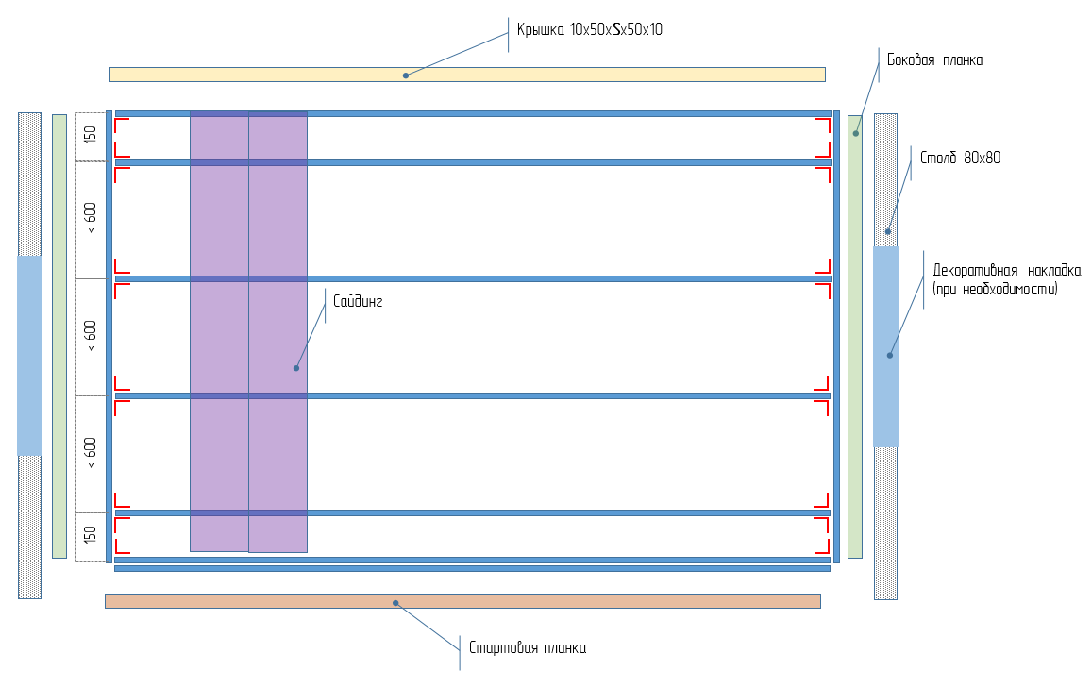
КвадроБрус |  | Выбрать из списка
Количество секций | 0 | Ввести значение
Ширина секции (2,5 м max) | 2 | Выбрать из списка
Высота секции, м | 2.0

Подсистема | п.м | шт
Труба 40х20х1.0х2500 Zn (041628) | - | 0
Труба 40х20х1.0х2000 Zn (046273) | - | 0
Крепежный уголок 50х50х35х1,8 (335927) | - | 0
Саморез Daxmer Pro 1000 4,8х16 | - | 0
Столб 80х80х2,0х3000 RAL 7040 (068959) | - | 0
Декоративная накладка 80х80 | - | 0
Комплект крепежа для подсист. забора из сайдинга (675327) | - | 0
Заполнение
Боковая планка (H) | 2.00 | 0
Крышка | 2.04 | 0
Панель сайдинга | 2.00 | 0
Саморез ПШС 4,2х16 | - | 0

